Hoja1
2023-08-25 14:36:28

BUENOS AIRES luquearti@gmail.com
BUENOS AIRES luquearti@gmail.com
____________________________________________________________________________________
"ESCUADRA ANGULO ”
“REFORZADA”
“ZINCADA"
COD. | MEDIDA | ENVASE POR | PRECIO C/U
E-050 | 25 x 25 | 100 | 36.27
E-051 | 38 x 38 | 50 | 47.15
E-052 | 51 x 51 | 50 | 56.54
E-053 | 65 x 65 | 50 | 81.99
E-054 | 78 x 78 | 50 | 102.27
E-055 | 90 x 90 | 50 | 127.49
E-056 | 100 x 100 | 50 | 142.59
E-057 | 122 x 122 | 50 | 158.81

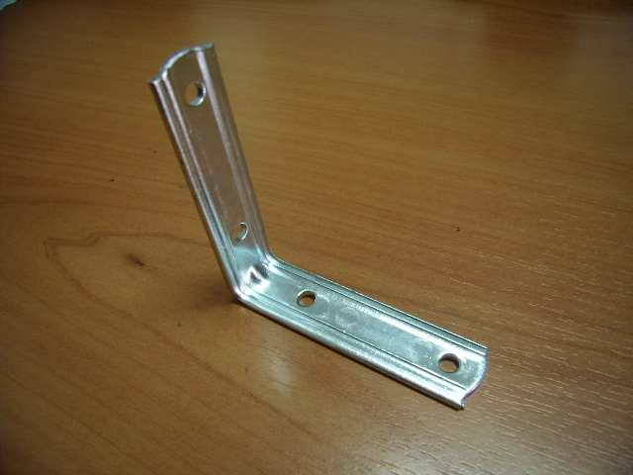

 | N

